Evaluation TP1
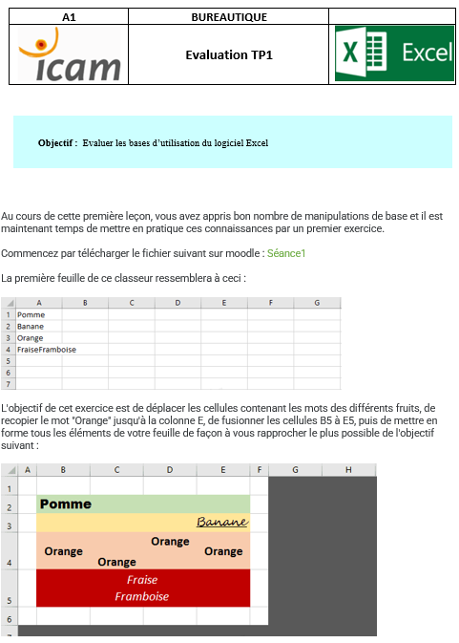
Pomme |  |  |  |  | Groupe3et 4
Banane
Orange | Orange | Orange | Orange
Fraise Framboise

 |  |  |  | Groupe 3et 4

Evaluation TP2
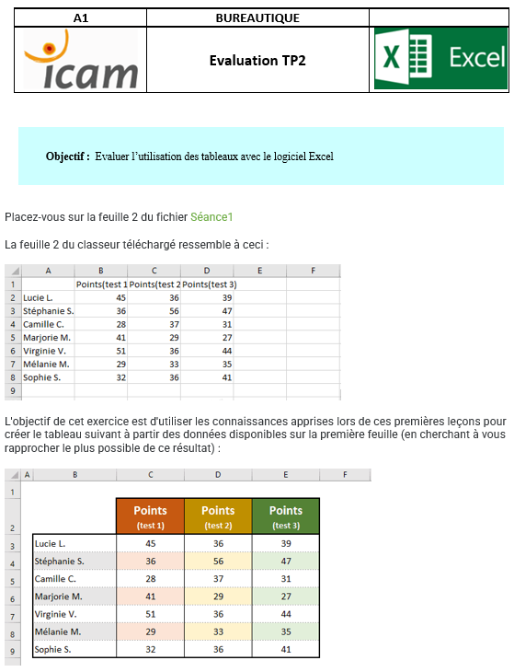
 | Points (test 1) | Points (test 2) | Points (test 3)
Lucie L. | 45 | 36 | 39
Stéphanie S. | 36 | 56 | 47
Camille C. | 28 | 37 | 31
Marjorie M. | 41 | 29 | 27
Virginie V. | 51 | 36 | 44
Mélanie M. | 29 | 33 | 35
Sophie S. | 32 | 36 | 41

